상품제안서
[방짜유기]부귀영화 손조각 방짜수저 | 상품코드: F03437

 |  |  |  |  |  |  | 02-412-0044 | www.easy1.co.kr
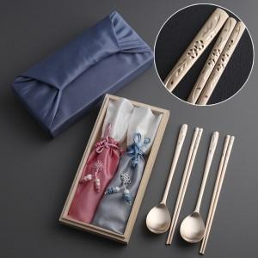

【상세/제작정보】 | *레이저 인쇄는 숟가락 손잡이 뒷면에 진행됩니다. *케이스는 실크인쇄 가능하며, 별도문의 바랍니다.

【인쇄/포장옵션】 | 레이저 / 보자기포장

【공급단가】 | 수량 | 50~ | 100~ | 500~ | 1,000~ | 2,000~
*VAT별도 | 단가 | 58,050원 | 55,900원 | 53,750원 | 51,600원 | 50,310원

【상품 URL】 | https://dev.easy1.co.kr:443/src/goods_detail.php?gdno=3437

